Sheet1
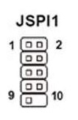
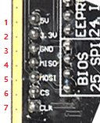
 | 主板JSPI+定义 |  |  | BIOS |  | 编程器SPI+定义
 | 1，2 | VCC | <-------> | 8 | <-------> | 2 | 3.3v
 | 3 | MISO | <-------> | 2 | <-------> | 4 | MIOS
 | 4 | MOSI | <-------> | 5 | <-------> | 5 | MOSI
 | 5 | CSO | <-------> | 1 | <-------> | 6 | CS
 | 6 | CLK | <-------> | 6 | <-------> | 7 | CLK
 | 7，8 | GND | <-------> | 4 | <-------> | 3 | GND
 | 9，12 | Reserved |  | 7不接 |  | 1 | 5V
 | 10，11 | NC |  | 3不接

确认芯片连接无误后，连接电脑。打开编程软件，1---检测，查看是否读取芯片信息。2---擦除，过程较慢，几十秒。3---查空，确认查空。4----打开，选择bin文件。5---编程，几分钟左右。6---校验，需通过验证。

